2018記念品注文書
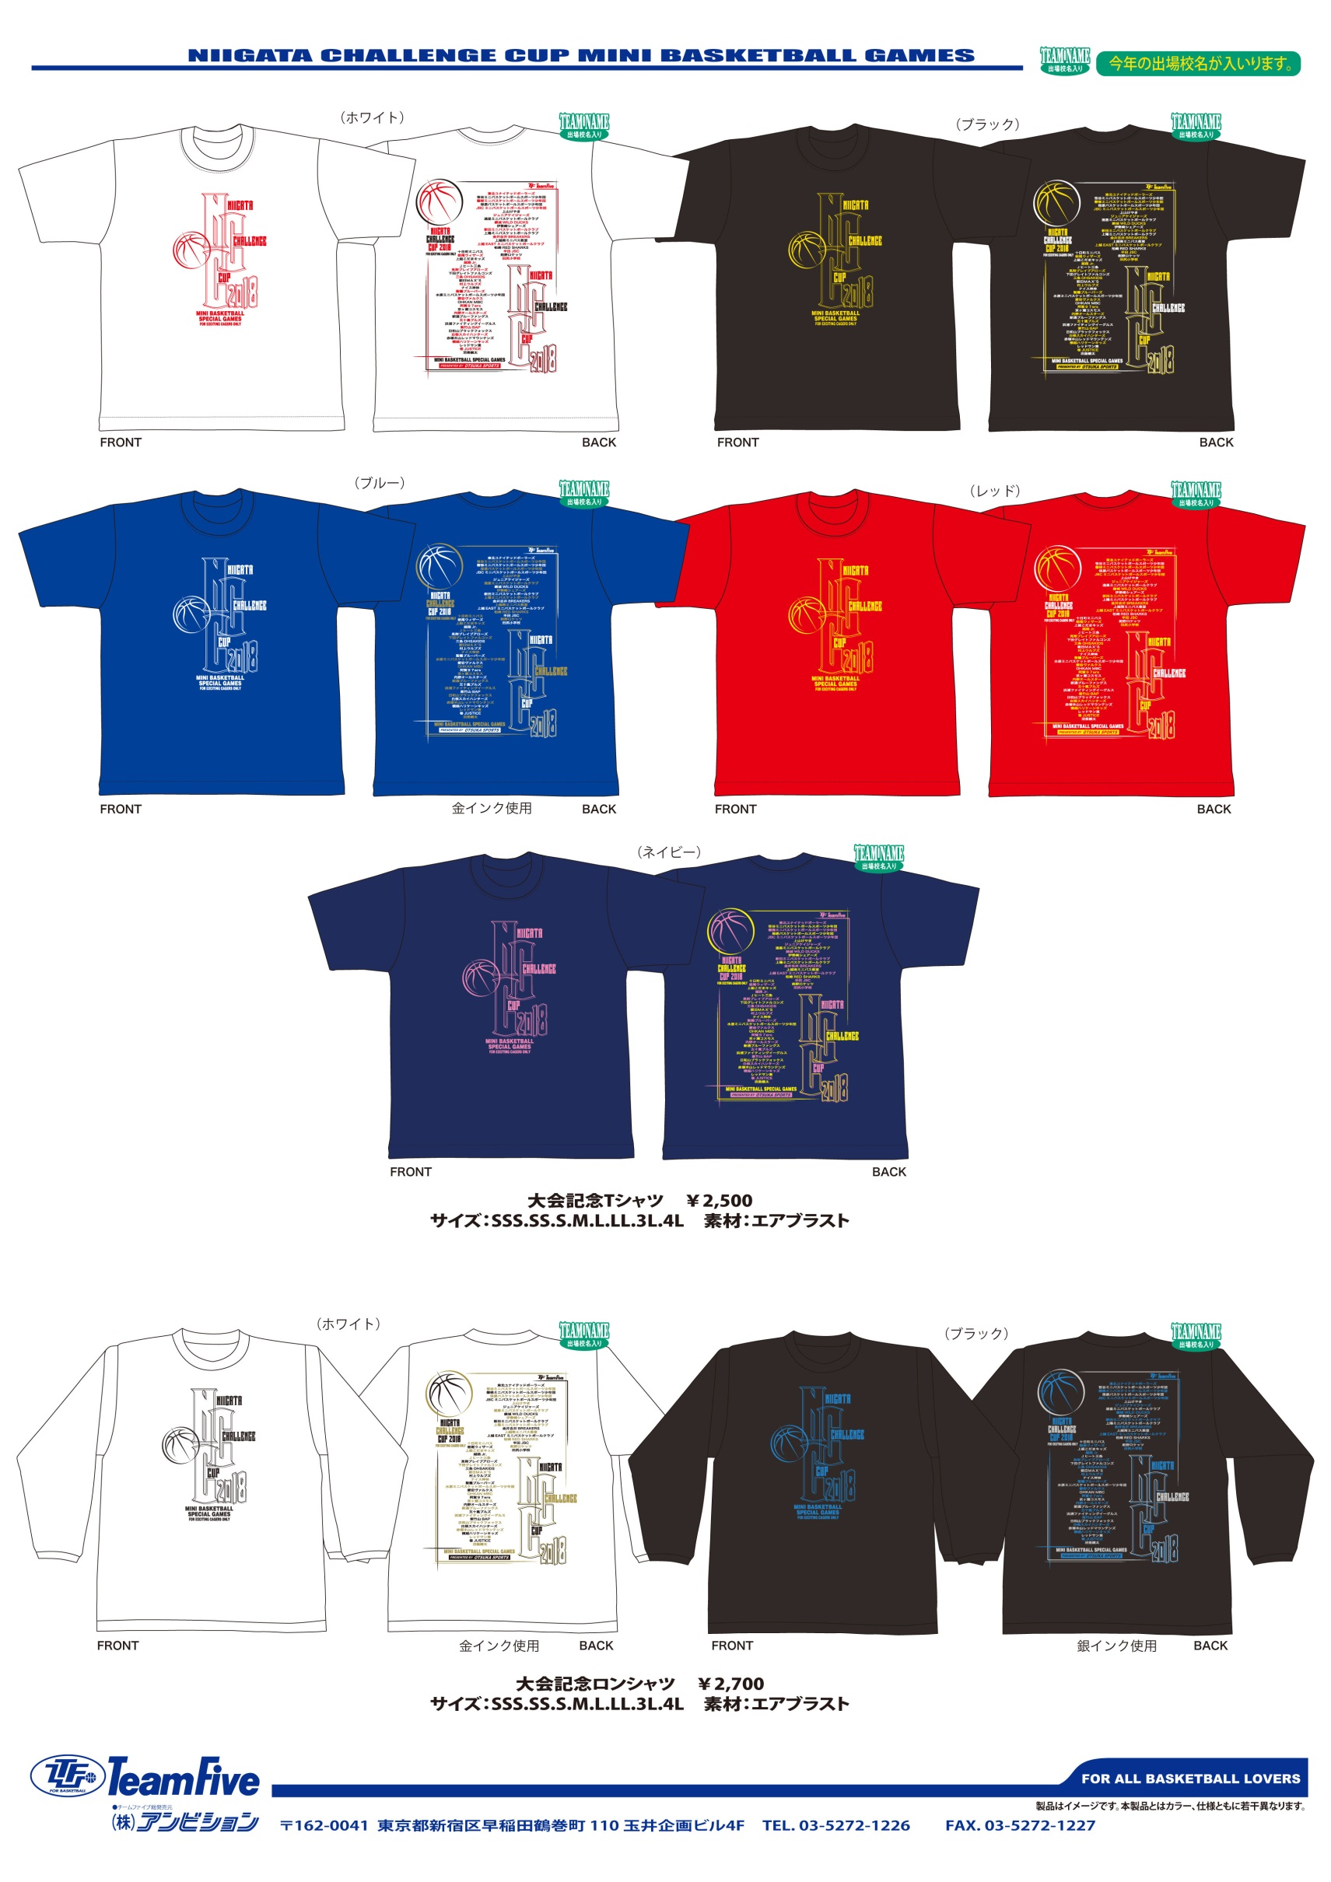
 | NIIGATA CHALLENGE CUP 2018 大会記念品ご注文書

 | ご注文締切日 ７月３０日
※締切日以降のご注文もお受けいたしますが、大会終了後のお届けとなります。
記念Ｔシャツ ￥２，５００ 出場チーム名入り |  | カラー | ＳＳＳ |  | ＳＳ |  | Ｓ |  | Ｍ |  | Ｌ |  | ＬＬ |  | ３Ｌ |  | ４Ｌ |  | 合計数量 |  | 合計金額
 |  | ホワイト |  | 枚 |  | 枚 | 1 | 枚 | 1 | 枚 |  | 枚 |  | 枚 |  | 枚 |  | 枚 | 2 | 枚 | 5000
 |  | ブラック |  | 枚 |  | 枚 | 1 | 枚 |  | 枚 |  | 枚 |  | 枚 |  | 枚 |  | 枚 | 1 | 枚 | 2500
 |  | ブルー |  | 枚 |  | 枚 |  | 枚 |  | 枚 |  | 枚 |  | 枚 |  | 枚 |  | 枚 |  | 枚 | 0
 |  | レッド |  | 枚 |  | 枚 |  | 枚 |  | 枚 |  | 枚 |  | 枚 |  | 枚 |  | 枚 |  | 枚 | 0
 |  | ネイビー |  | 枚 |  | 枚 |  | 枚 |  | 枚 |  | 枚 |  | 枚 |  | 枚 |  | 枚 |  | 枚 | 0

記念ロンシャツ ￥２，７００ 出場チーム名入り |  | カラー | ＳＳＳ |  | ＳＳ |  | Ｓ |  | Ｍ |  | Ｌ |  | ＬＬ |  | ３Ｌ |  | ４Ｌ |  | 合計数量 |  | 合計金額
 |  | ホワイト |  | 枚 |  | 枚 | 1 | 枚 |  | 枚 | 1 | 枚 |  | 枚 |  | 枚 |  | 枚 | 2 | 枚 | 5400
 |  | ブラック |  | 枚 |  | 枚 | 2 | 枚 |  | 枚 |  | 枚 |  | 枚 |  | 枚 |  | 枚 | 2 | 枚 | 5400

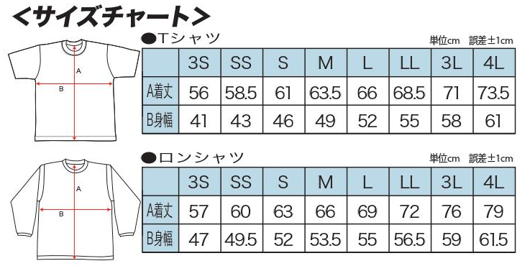

 |  | 栃尾ウィザーズ
 | チーム名
 |  |  |  |  |  |  |  |  |  |  |  |  | 合計金額 |  |  | ¥18,300
 |  | 飯浜 絵梨子 様
 | 代表者

 |  | 新潟県長岡市二ツ郷屋75-1 |  |  |  |  |  |  |  |  |  |  |  | 090/4827-3095
 | 住所 |  |  |  |  |  |  |  |  |  |  |  | ＴＥＬ

●ご注文は下記のアドレスまでメールにてお願いいたします。
 | チャレンジカップ事務局 吉田 貴基 |  |  |  | yosida.takaki@sky.plala.or.jp
〈お問い合わせ先〉 |  | 大塚スポーツ |  |  |  | ＴＥＬ025-372-1118 ﾒｰﾙｱﾄﾞﾚｽ otsuka-sp@mx22.tiki.ne.jp
 |  |  |  |  |  | 〒950-1222 新潟県新潟市南区白根東町1-2-44

お弁当注文
2018 Otsuka Sports杯NIIGATAチャレンジカップ お弁当申込書

チーム連絡先

 | チーム名
 | ふりがな
 | 氏名
 | 住所
 | 携帯番号
 | メールアドレス

※ | 連絡先は、事前連絡と当日の連絡等、全ての連絡がとれる方の連絡先を記入下さい。

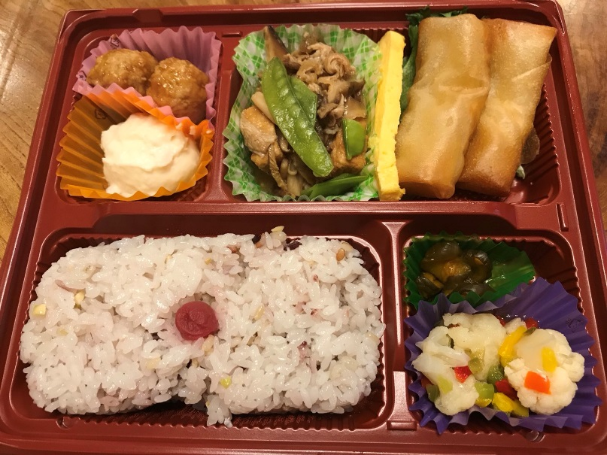
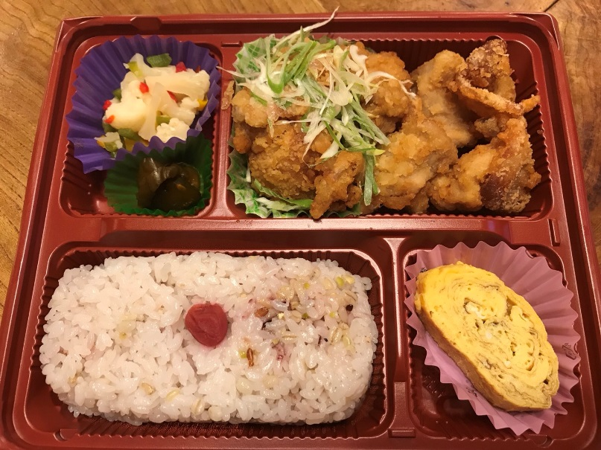

日替わり弁当（16穀米） |  |  |  | 唐揚げ＆油淋鶏弁当（16穀米）
1食５００円（税込） |  |  |  | 1食５００円（税込）

日替わり弁当（16穀米） |  |  |  | 唐揚げ＆油淋鶏弁当（16穀米）
1食５００円（税込） |  |  |  | 1食５００円（税込）

 |  | 個数 | 金額 |  |  | 個数 | 金額
 | 2018-10-06 |  | 0円 |  | 2018-10-06 |  | 0円
 | 2018-10-07 |  | 0円 |  | 2018-10-07 |  | 0円
 | 合 計 | 0 | 0円 |  | 合 計 | 0 | 0円

 | ※申込期限は7月30日(月)までとさせて頂きます。
 | ※変更は10月4日(木)までとさせて頂きます。
 | ※写真はイメ－ジです。
 | ※各会場お届けは10：30～11：00を予定しております。
 | ※代金は事前振込とする。（後日ご案内します）

お弁当問合せ先
大会実行委員お弁当係 羽田邦彦
hd10899@nifty.com
携帯：090-4013-2427

